Ticket
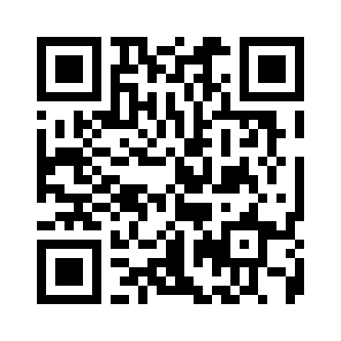
TICKET N° | 0001
Nom | Meryeme Chiguer
Date | 03/08/2025
Événement | Conférence Cybersécurité
Heure | 14:00
Lieu | Espace EMC, Rabat
Prix | Gratuit

